关系图
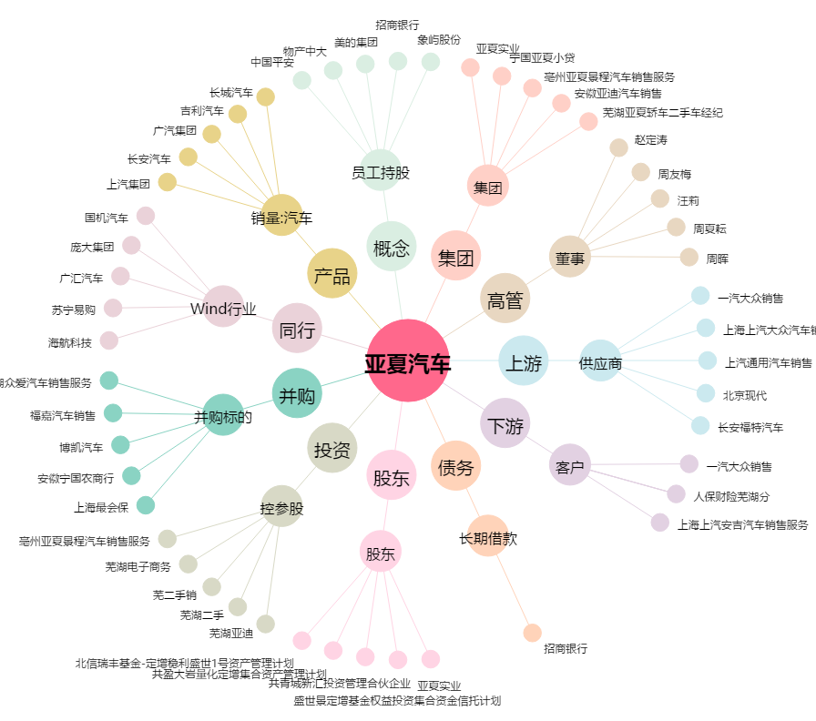
亚夏汽车[002607.SZ] - 关系概览图

